Riassunto
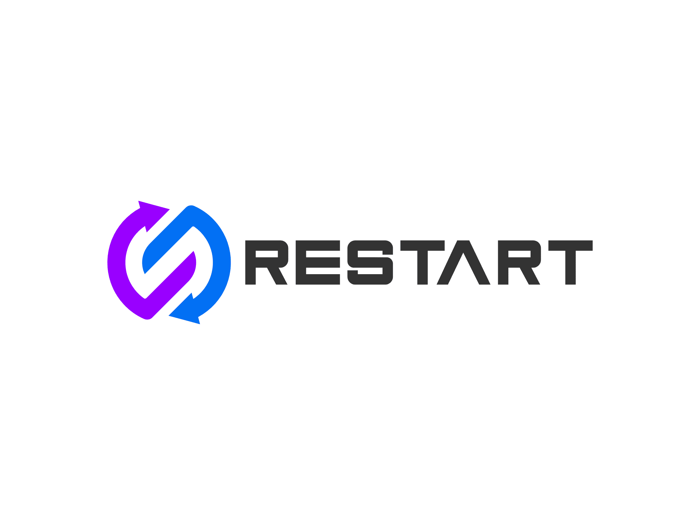
Nome Progetto |  | ReStart
Identificativo Progetto |  | C08
Project Manager |  | Rebecca Di Matteo, Leonardo Monaco
 |  | Riassunto
Requisiti
ID Requisito | Descrizione |  | Priorità | Documento di Riferimento | Status
RF_UG1_1 | L’utente generico deve poter accedere alla piattaforma |  | Alta | RAD | Completato
RF_UG1_2 | L’utente generico deve poter disconnettersi dalla piattaforma |  | Alta | RAD | Completato
RF_UG2_1 | L’utente deve poter visualizzare la sezione “Supporto medico” |  | Alta | RAD | Completato
RF_UG2_2 | L’utente dovrebbe esser in grado di visualizzare i dettagli di un supporto medico dalla sezione “Supporto medico” |  | Media | RAD | Completato
RF_UG2_3 | L’utente deve poter visualizzare la sezione “Alloggi temporanei” |  | Alta | RAD | Completato
RF_UG2_4 | L’utente dovrebbe essere in grado di visualizzare i dettagli di un alloggio dalla sezione “Alloggi temporanei” |  | Media | RAD | Completato
RF_UG2_5 | L’utente deve poter visualizzare la sezione “Corsi di formazione” |  | Bassa | RAD | Completato
RF_UG2_6 | L’utente deve poter visualizzare i dettagli di un corso dalla sezione “Corsi formazione” |  | Media | RAD | Completato
RF_UG2_7 | L’utente deve poter visualizzare la sezione “Community events” |  | Alta | RAD | Completato
RF_UG2_8 | L’utente dovrebbe essere in grado di visualizzare i dettagli di un evento dalla sezione “Community events” |  | Media | RAD | Completato
RF_UG2_9 | L’utente deve poter visualizzare la sezione “Offerte di Lavoro” |  | Alta | RAD | Completato
RF_UG2_10 | L’utente deve poter visualizzare i dettagli di un annuncio di lavoro dalla sezione “Offerte di lavoro” |  | Alta | RAD | Completato
RF_UG3_1 | Il Collaboratore Aziendale deve poter eliminare un annuncio di lavoro |  | Alta | RAD | Completato
RF_UG3_2 | Il Collaboratore Aziendale deve poter eliminare un evento |  | Alta | RAD | Completato
RF_USR_1 | L’utente deve poter registrarsi alla piattaforma |  | Alta | RAD | Completato
RF_USR_2 | L’utente deve poter visualizzare la propria area personale |  | Alta | RAD | Completato
RF_USR_3 | L’utente dovrebbe essere in grado di modificare i propri dati nell’area personale |  | Media | RAD | Completato
RF_USR_4 | L’utente deve essere in grado di candidarsi ad un annuncio di lavoro. |  | Alta | RAD | Completato
RF_USR_5 | L’utente deve essere in grado di scoprire il lavoro adatto alle proprie competenze mediante il modulo di IA |  | Alta | RAD | Completato
RF_ADS_1 | L’Amministratore di Sistema deve poter inserire un corso di formazione nella sezione “Corsi di formazione” |  | Alta | RAD | Completato
RF_ADS_2 | L’Amministratore di Sistema potrebbe essere in grado di eliminare un corso di formazione nella sezione “Corsi di formazione” |  | Bassa | RAD | Completato
RF_ADS_3 | L’Amministratore di Sistema deve poter inserire un campo nella sezione “Supporto medico” |  | Alta | RAD | Completato
RF_ADS_4 | L’Amministratore di Sistema potrebbe essere in grado di eliminare un campo nella sezione “Supporto medico” |  | Bassa | RAD | Completato
RF_ADS_5 | L’Amministratore di Sistema deve poter inserire un campo nella sezione “Alloggi temporanei” |  | Alta | RAD | Completato
RF_ADS_6 | L’Amministratore di Sistema potrebbe essere in grado di eliminare un campo nella sezione “Alloggi Temporanei” |  | Bassa | RAD | Completato
RF_ADS_7 | L’Amministratore di Sistema potrebbe essere in grado di visualizzare la lista dei collaboratori aziendali |  | Bassa | RAD | Completato
RF_ADS_8 | L’Amministratore di Sistema dovrebbe essere in grado di visualizzare la lista degli utenti iscritti alla piattaforma |  | Media | RAD | Completato
RF_ADS_9 | L’Amministratore di Sistema dovrebbe essere in grado di eliminare il profilo di un utente iscritto alla piattaforma |  | Media | RAD | Completato
RF_ADS_10 | L’Amministratore di Sistema potrebbe essere in grado di eliminare un Collaboratore Aziendale dalla piattaforma |  | Bassa | RAD | Completato
RF_ADS_11 | L’Amministratore di Sistema deve poter visualizzare la sezione “Richieste” per approvare o rifiutare le richieste effettuate dai collaboratori aziendali |  | Alta | RAD | Completato
RF_ADS_12 | L’Amministratore di Sistema deve poter accettare le offerte di lavoro proposte dai collaboratori aziendali |  | Alta | RAD | Completato
RF_ADS_13 | L’Amministratore di Sistema deve poter rifiutare le offerte di lavoro proposte dai collaboratori aziendali |  | Alta | RAD | Completato
RF_ADS_14 | L’Amministratore di Sistema deve poter approvare gli eventi proposti dai collaboratori aziendali |  | Alta | RAD | Completato
RF_ADS_15 | L’Amministratore di Sistema deve poter rifiutare gli eventi proposti dai collaboratori aziendali |  | Alta | RAD | Completato
RF_CA_1 | Il Collaboratore Aziendale deve poter visualizzare la sezione “Offerte di lavoro pubblicate” |  | Alta | RAD | Completato
RF_CA_2 | Il Collaboratore Aziendale deve poter inviare all’Amministratore di Sistema una richiesta per aggiungere un annuncio di lavoro nella sezione “Offerte di lavoro” |  | Alta | RAD | Completato
RF_CA_3 | Il Collaboratore Aziendale dovrebbe essere in grado di modificare un proprio annuncio di lavoro |  | Media | RAD | Completato
RF_CA_4 | Il Collaboratore Aziendale deve poter visualizzare la sezione “Eventi pubblicati” |  | Alta | RAD | Completato
RF_CA_5 | Il Collaboratore Aziendale deve poter inviare all’Amministratore di Sistema una richiesta per aggiungere un evento nella sezione “Community events” |  | Alta | RAD | Completato
RF_CA_6 | Il Collaboratore Aziendale dovrebbe essere in grado di modificare un proprio evento |  | Media | RAD | Completato
RF_CA_7 | Il Collaboratore Aziendale deve poter visualizzare la lista degli utenti candidati ad un annuncio di lavoro. |  | Alta | RAD | Completato
RF_CA_8 | Il Collaboratore Aziendale dovrebbe essere in grado di visualizzare il profilo di un utente candidato ad un annuncio di lavoro. |  | Media | RAD | Completato
RNF_F_1 | I requisiti funzionali con priorità alta devono essere implementati entro e non oltre il primo rilascio della piattaforma. |  | Alta | RAD | Completato
RNF_U_1 | Il 98% dell’intero bacino di utenti deve essere in grado di utilizzare la piattaforma in modo efficace ed immediato, ovvero senza la necessità di consultare una documentazione descrittiva del suo utilizzo o richiedere l’assistenza dell’Amministratore di Sistema. |  | Alta | RAD | Completato
RNF_U_2 | L’interfaccia della piattaforma deve essere semplice e intuitiva in modo da rendere il sistema veloce ed immediato. |  | Alta | RAD | Completato
RNF_U_3 | Le interfacce devono poter essere visualizzate correttamente sul 90% dei dispositivi mobile. |  | Media | RAD | Completato
RNF_A_1 | Il sistema deve risultare sempre accessibile, a meno che non ci siano manutenzioni da effettuare al sistema in fasce orarie prestabilite. |  | Alta | RAD | Completato
RNF_A_2 | Il sistema deve essere in grado di gestire almeno il 90% delle operazioni errate effettuate dall’utente. |  | Alta | RAD | Completato
RNF_A_3 | L’applicazione deve garantire un sistema di autenticazione efficace, su connessione sicura e cifrata, affinché tutti i dati sensibili degli utenti siano protetti da accessi non autorizzati. |  | Alta | RAD | Definito
RNF_P_1 | Il sistema deve supportare un elevato numero di utenti collegati contemporaneamente. |  | Alta | RAD | Completato
RNF_P_2 | Il sistema deve rispondere il più velocemente possibile alle esigenze dell’utente e garantire una capacità elevata di memorizzazione dei dati. |  | Media | RAD | Completato
RNF_S_1 | Il sistema deve consentire la possibilità di riutilizzo del 90% del codice progettato, permettendo in futuro di estendere le funzionalità dell’applicazione. |  | Alta | RAD | Completato
RNF_S_2 | L'architettura hardware del sistema dovrebbe essere scalabile. |  | Media | RAD | Completato
RNF_PF_1 | Il sistema software deve essere sviluppato tramite l’utilizzo dei linguaggi Dart e Flutter. |  | Alta | RAD | Completato
RNF_PF_2 | Il sistema deve essere accessibile ai dispositivi con sistema operativi IOS e Android nelle versioni più aggiornate. |  | Alta | RAD | Completato
RNF_PF_3 | Il sistema potrebbe essere in grado di produrre documenti in formato PDF o simili. |  | Bassa | RAD | Definito
RNF_PF_4 | La gestione degli utenti, dei collaboratori aziendali e del sistema deve essere a carico dell’Amministratore di Sistema. |  | Alta | RAD | Completato
RNF_PF_5 | Il sistema dovrà essere disponibile tramite applicazione progettata da sviluppatori con adeguate competenze. |  | Alta | RAD | Completato
RNF_PF_6 | Il sistema dovrà avere licenza proprietary software. |  | Alta | RAD | Completato
RNF_PF_7 | Il sistema dovrà garantire il rispetto delle norme vigenti sulla privacy, tra cui il Regolamento 2016/679 GDPR emanato il 25 maggio 2018. |  | Alta | RAD | Completato

